QPMS
Document Name文档名称 | QPMS | Date日期 | 6-Jan-21
Document number文档编号 | QPM-02 | Revision修订

Part A: QPM Planning POS (Probability of Success) Calculation 目标达成率计算
To be filled in Project Manager with the help of Quality Person

Section A-1: Project's Desired Performance for Y A部分第一节：项目期望的Y的性能 | Target目标 (Y) |  | LSL规格下限 (Y) | USL规格上限 (Y)
Y：项目生产率(FP/人天) （目标来自项目QPPO） | 2.511 |  | 2.056 | 2.966

Section A-2: Project's Actual Performance for Y A部分第二节：项目实际的Y 的性能 | Mean均值 (Y) | SD 标准差(Y) | LCL | UCL
Y：项目生产率(FP/人天) （实际性能来自组织度量库的性能基线数据） | 2.165 | 0.152 | 1.710 | 2.620

目标达成率：当前性能基线在目标规格上下限内的达成概率 | Predicted PoS (Y) based on PPB (Y) - Y on Y POS 基于PPB(Y)的预测的目标达成率 (Y) | Target PoS 目标达成率 (Y) | Recommended Action 行动建议
 | 76.42% | 90% | If Predicted POS < Target POS: go to next step If Predicted POS >= Target POS: revisit goals or Target POS

Part B: QPM Set-up B部分：量化项目管理计划
PPM Equation （PPM方程由EPG基于历史统计数据建立） | 项目生产率 = - 0.703 + 0.096 需求编写效率 - 0.267 设计编写效率 + 0.404 代码编写效率
Section B-1: PPM Equation B部分第一节：PPM方程 | Y | Constant常数 | X1 | X2 | X3 | X4 | X5
 | 项目生产率 | 常量 | 需求编写效率 | 设计编写效率 | 代码编写生产效率
<Mention Unit of measurement for Varname 提到变量名的度量单位> | 功能点数/人天 |  | 页/人天 | 页/人天 | 功能点数/人天
<Copy coefficients from actual PPM equation 复制实际PPM方程的系数> | Regression Coefficient 回归系数 | -0.703 | 0.096 | -0.267 | 0.404

Section B-2: PPB Data B部分第二节：PPB数据 | Y | X1 | X2 | X3 | X4 | X5 | X6
<Copy from MBR or project's historical data 复制度量基线报告或项目的历史数据> | 项目生产率 | 需求编写效率 | 设计编写效率 | 代码编写生产效率
Mean均值 | 2.165 | 1.967 | 1.442 | 7.593
SD标准差 | 0.152 | 0.153 | 0.210 | 0.445
UCL控制上限 | 2.620 | 2.426 | 2.071 | 8.929
LCL控制下限 | 1.710 | 1.507 | 0.812 | 6.257

Section B-3: Simulation Model Set-up B部分第三节：建立模拟模型 | Predicted Y | Simulated X1 | Simulated X2 | Simulated X3 | Simulated X4 | Simulated X5 | Simulated
<Set-up simulation model using PPM equation使用PPM方程计划模拟模型> | 项目生产率 | 需求编写效率 | 设计编写效率 | 代码编写生产效率
 | 2.131 | 1.967 | 1.442 | 7.500
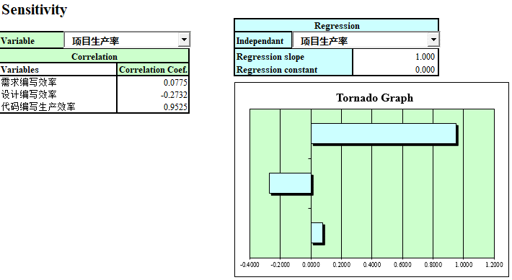
Section B-4 Critical X Identification (Sensitivity will be used for Critical X Identification) B部分第四节 识别关键X因子 (敏感度将用于关键X因子的识别) | X | Correlation Coef. Over X对Y的相关系数 | Critical (Y/N) 关键(Y/N) | Rationale for Identification 识别依据
<Determine critical X from simulation results 通过模拟结果确定关键X因子>,同时考虑生命周期前期、可控性因素 | 需求编写效率 | 0.0775
<Determine critical X from simulation results 通过模拟结果确定关键X因子>,同时考虑生命周期前期、可控性因素 | 设计编写效率 | -0.2732
<Determine critical X from simulation results 通过模拟结果确定关键X因子>,同时考虑生命周期前期、可控性因素 | 代码编写生产效率 | 0.9525 | Y | 在敏感性基础上，重点考虑了项目可控性和生命周期阶段，选中了该项作为关键X因子
<Determine critical X from simulation results 通过模拟结果确定关键X因子>,同时考虑生命周期前期、可控性因素
<Determine critical X from simulation results 通过模拟结果确定关键X因子>,同时考虑生命周期前期、可控性因素
<Determine critical X from simulation results 通过模拟结果确定关键X因子>,同时考虑生命周期前期、可控性因素
<Use tornado chart 使用旋风图>
 | 关键因子原标准差 | 0.445 | 关键因子改进后标准差 | 0.445
Section B-5: What If Analysis of Selected Critical Xs 第二部分第四节：对选取的关键X因子执行假设分析 | Simulation Cycle# 模拟循环 | Critical X 关键X因子 | Value Assigned to X X赋值 | Mean 均值(Y) | SD (Y) | Predicted PoS 预测PoS(Y) | Remarks备注
<Make needed changes to simulation model in A-3 对A-3中的模拟模型做所需的改动> | 1 | 代码编写生产效率 | 7.470 | 2.119 | 0.059 | 85.8% | 将编码-代码复用率的均值从6.623提高到7.712时（规格线在6.448至8.976之间），实现90%或更高的目标达成率
<Fix selected Xi and run simulation with 2000 iterations > | 2 | 代码编写生产效率 | 7.500 | 2.132 | 0.057 | 91.0%
<Repeat until predicted PoS is less than target PoS 重复直至预测的PoS少于目标PoS> | 3
<Investigate if Targeted PoS is not achieved如未实现目标PoS，进行研究> | 4
 | 5

Part C: QPM Tracking and Control C部分：量化项目管理追踪与控制
To be filled by PM with QG PoC help 由项目经理在质量组负责人的帮助下填写

Section C-1: Control Chart Set-up for Y and Selected Critical Xs C部分第一节：为Y因子和选取的关键X因子绘制控制图 | Y / Critical X Y因子/关键X因子 | LCL控制下限 | CL Mean | UCL控制上限 | LSL规格下限 | Target目标 | USL规格上限
<Select critical X for SPC, use information in B-4 使用B-4中的信息为SPC选取关键X因子> | 项目生产率 | 1.710 | 2.165 | 2.620 | 2.056 | 2.511 | 2.966
<Copy from MBR or project's historical data 复制MBR或项目历史数据> | 代码编写生产效率 | 6.257 | 7.593 | 8.929 | 6.165 | 7.500 | 8.835
<Upper/lower bound comes from B-4 上/下界限来自B-4>
<Use control charts in sheet "I-Charts 使用“I-Chart”表单中的控制图>

Section C-2: In Process Control Using PPM Calibration C部分第二节：在过程控制中使用PPM校准 | Date 日期 | Stage 阶段 | Varname 变量名 | Actual Value 实际值 | Predicted Y 预测的Y | Predicted SD (Y) 预测的SD (Y) | Predicted PoS (Y) 预测的PoS (Y)
<Make needed changes to simulation model in A-3 对A-3中的模拟模型做出需要的变动> | 2021-02-10 | 编码阶段 | 代码编写生产效率 | 8.570 | 2.448 | 0.152 | 99.5%
<Subsitute actuals of Xi and run simulation with 5000 iterations 用真实数据对X因子赋值并重复运行模拟5000次> | 2021-02-23 | 编码阶段 | 代码编写效率 | 8.550 | 2.450 | 0.152 | 99.5%
<Run simulation progressively as Xi actual become available> | 2021-03-18 | 编码阶段 | 代码编写效率 | 8.820 | 2.536 | 0.152 | 99.7%
 | 2021-04-10 | 编码阶段 | 代码编写效率 | 8.550 | 2.481 | 0.152 | 99.7%
 | 2021-05-03 | 编码阶段 | 代码编写效率 | 8.370 | 2.444 | 0.152 | 99.4%
 | 2021-05-21 | 编码阶段 | 代码编写效率 | 8.587 | 2.516 | 0.152 | 99.7%
 | 2021-06-13 | 编码阶段 | 代码编写效率 | 9.099 | 2.544 | 0.152 | 99.7%
 | 2021-06-28 | 编码阶段 | 代码编写效率 | 8.730 | 2.525 | 0.152 | 99.7%
 | 2021-07-13 | 编码阶段 | 代码编写效率 | 9.450 | 2.659 | 0.152 | 97.8%
 | 2021-07-19 | 编码阶段 | 代码编写效率 | 8.730 | 2.530 | 0.152 | 99.7%
 | 2021-08-31 | 编码阶段 | 代码编写效率 | 8.587 | 2.486 | 0.152 | 99.7%
 | 2021-09-03 | 编码阶段 | 代码编写效率 | 9.090 | 2.544 | 0.152 | 99.7%
 | 2021-09-12 | 编码阶段 | 代码编写效率 | 8.860 | 2.541 | 0.152 | 99.7%
 | 2021-09-20 | 编码阶段 | 代码编写效率 | 9.150 | 2.547 | 0.152 | 99.7%
 | 2021-10-08 | 编码阶段 | 代码编写效率 | 9.180 | 2.568 | 0.152 | 99.5%
 | 2021-10-15 | 编码阶段 | 代码编写效率 | 8.699 | 2.516 | 0.152 | 99.7%
 | 2021-11-03 | 编码阶段 | 代码编写效率 | 9.130 | 2.544 | 0.152 | 99.7%
 | 2021-11-11 | 编码阶段 | 代码编写效率 | 9.180 | 2.595 | 0.152 | 99.3%
 | 2021-11-26 | 编码阶段 | 代码编写效率 | 8.318 | 2.415 | 0.152 | 99.1%
 | 2021-12-19 | 编码阶段 | 代码编写效率 | 8.190 | 2.367 | 0.152 | 98.0%

Guideline 指南
1) Use Organization PPB upto 5 data points 至多使用组织项目过程基线中的5个数据点
2) Compute control limits using 6 data points 使用6个数据点计算控制限
3) Verify process performance shift with 12 data points (Compare 6 old with 6 new data points through hypothesis test) 使用12个数据点确认过程性能转换（通过假设检测对比6组新旧数据点）
4) If process performance shift is detected compute control limits with 6 new data points only 如果发现过程性能转换，仅使用6个新的数据点计算控制限
5) If there is no process shift recompute control limits with all data points 如果没有过程转换，使用所有数据点计算控制限

I-Chart
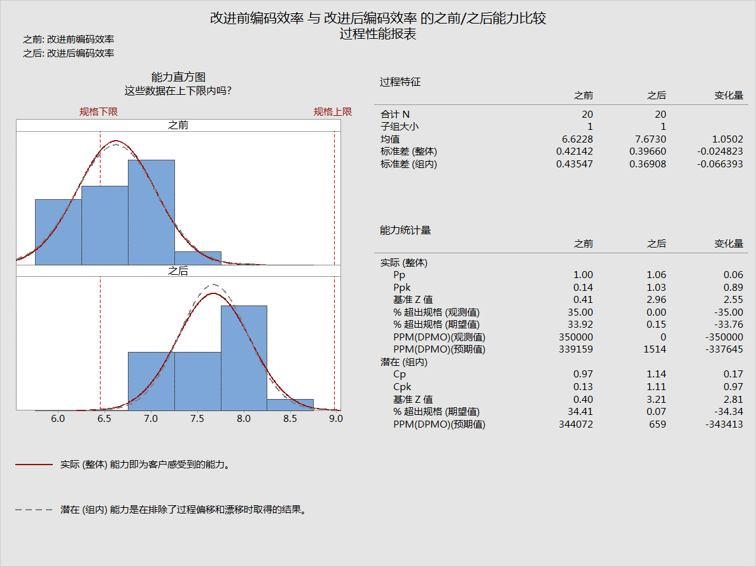
 | 项目生产率（Y） | UCL | CL | LCL | USL | LSL
 | 1.77 | 2.330 | 1.841 | 1.351 | 2.624 | 1.646
 | 1.84 | 2.330 | 1.841 | 1.351 | 2.624 | 1.646
 | 1.66 | 2.330 | 1.841 | 1.351 | 2.624 | 1.646
 | 2.07 | 2.330 | 1.841 | 1.351 | 2.624 | 1.646
 | 1.90 | 2.330 | 1.841 | 1.351 | 2.624 | 1.646
 | 1.77 | 2.330 | 1.841 | 1.351 | 2.624 | 1.646
 | 1.90 | 2.330 | 1.841 | 1.351 | 2.624 | 1.646
 | 1.81 | 2.330 | 1.841 | 1.351 | 2.624 | 1.646
 | 1.62 | 2.330 | 1.841 | 1.351 | 2.624 | 1.646
 | 1.87 | 2.330 | 1.841 | 1.351 | 2.624 | 1.646
 | 1.67 | 2.330 | 1.841 | 1.351 | 2.624 | 1.646
 | 1.78 | 2.330 | 1.841 | 1.351 | 2.624 | 1.646
 | 1.55 | 2.330 | 1.841 | 1.351 | 2.624 | 1.646
 | 1.95 | 2.330 | 1.841 | 1.351 | 2.624 | 1.646
 | 1.92 | 2.330 | 1.841 | 1.351 | 2.624 | 1.646
 | 1.97 | 2.330 | 1.841 | 1.351 | 2.624 | 1.646
 | 2.00 | 2.330 | 1.841 | 1.351 | 2.624 | 1.646
 | 1.61 | 2.330 | 1.841 | 1.351 | 2.624 | 1.646
 | 2.16 | 2.330 | 1.841 | 1.351 | 2.624 | 1.646
 | 1.99 | 2.330 | 1.841 | 1.351 | 2.624 | 1.646
 | 2.02 | 2.620 | 2.165 | 1.710 | 2.624 | 1.646
 | 2.10 | 2.620 | 2.165 | 1.710 | 2.624 | 1.646
 | 2.36 | 2.620 | 2.165 | 1.710 | 2.624 | 1.646
 | 2.13 | 2.620 | 2.165 | 1.710 | 2.624 | 1.646
 | 2.17 | 2.620 | 2.165 | 1.710 | 2.624 | 1.646
 | 2.26 | 2.620 | 2.165 | 1.710 | 2.624 | 1.646
 | 2.29 | 2.620 | 2.165 | 1.710 | 2.624 | 1.646
 | 2.07 | 2.620 | 2.165 | 1.710 | 2.624 | 1.646
 | 2.17 | 2.620 | 2.165 | 1.710 | 2.624 | 1.646
 | 2.13 | 2.620 | 2.165 | 1.710 | 2.624 | 1.646
 | 1.89 | 2.620 | 2.165 | 1.710 | 2.624 | 1.646
 | 2.03 | 2.620 | 2.165 | 1.710 | 2.624 | 1.646
 | 1.87 | 2.620 | 2.165 | 1.710 | 2.624 | 1.646
 | 2.23 | 2.620 | 2.165 | 1.710 | 2.624 | 1.646
 | 2.20 | 2.620 | 2.165 | 1.710 | 2.624 | 1.646
 | 2.26 | 2.620 | 2.165 | 1.710 | 2.624 | 1.646
 | 2.29 | 2.620 | 2.165 | 1.710 | 2.624 | 1.646
 | 2.07 | 2.620 | 2.165 | 1.710 | 2.624 | 1.646
 | 2.48 | 2.620 | 2.165 | 1.710 | 2.624 | 1.646
 | 2.28 | 2.620 | 2.165 | 1.710 | 2.624 | 1.646
 | 编码-代码编写效率（X) | UCL | CL | LCL | USL | LSL
 | 6.165 | 7.887 | 6.623 | 5.359 | 8.976 | 6.448
 | 6.368 | 7.887 | 6.623 | 5.359 | 8.976 | 6.448
 | 6.985 | 7.887 | 6.623 | 5.359 | 8.976 | 6.448
 | 6.459 | 7.887 | 6.623 | 5.359 | 8.976 | 6.448
 | 6.550 | 7.887 | 6.623 | 5.359 | 8.976 | 6.448
 | 6.773 | 7.887 | 6.623 | 5.359 | 8.976 | 6.448
 | 6.985 | 7.887 | 6.623 | 5.359 | 8.976 | 6.448
 | 6.165 | 7.887 | 6.623 | 5.359 | 8.976 | 6.448
 | 7.227 | 7.887 | 6.623 | 5.359 | 8.976 | 6.448
 | 6.469 | 7.887 | 6.623 | 5.359 | 8.976 | 6.448
 | 6.165 | 7.887 | 6.623 | 5.359 | 8.976 | 6.448
 | 6.165 | 7.887 | 6.623 | 5.359 | 8.976 | 6.448
 | 5.854 | 7.887 | 6.623 | 5.359 | 8.976 | 6.448
 | 7.233 | 7.887 | 6.623 | 5.359 | 8.976 | 6.448
 | 6.727 | 7.887 | 6.623 | 5.359 | 8.976 | 6.448
 | 6.773 | 7.887 | 6.623 | 5.359 | 8.976 | 6.448
 | 6.874 | 7.887 | 6.623 | 5.359 | 8.976 | 6.448
 | 6.317 | 7.887 | 6.623 | 5.359 | 8.976 | 6.448
 | 7.380 | 7.887 | 6.623 | 5.359 | 8.976 | 6.448
 | 6.823 | 7.887 | 6.623 | 5.359 | 8.976 | 6.448
 | 7.236 | 8.863 | 7.713 | 6.483 | 8.976 | 6.448
 | 7.452 | 8.863 | 7.673 | 6.483 | 8.976 | 6.448
 | 8.111 | 8.863 | 7.673 | 6.483 | 8.976 | 6.448
 | 7.550 | 8.863 | 7.673 | 6.483 | 8.976 | 6.448
 | 7.646 | 8.863 | 7.673 | 6.483 | 8.976 | 6.448
 | 7.884 | 8.863 | 7.673 | 6.483 | 8.976 | 6.448
 | 8.111 | 8.863 | 7.673 | 6.483 | 8.976 | 6.448
 | 7.236 | 8.863 | 7.673 | 6.483 | 8.976 | 6.448
 | 7.835 | 8.863 | 7.673 | 6.483 | 8.976 | 6.448
 | 7.560 | 8.863 | 7.673 | 6.483 | 8.976 | 6.448
 | 7.236 | 8.863 | 7.673 | 6.483 | 8.976 | 6.448
 | 7.236 | 8.863 | 7.673 | 6.483 | 8.976 | 6.448
 | 6.904 | 8.863 | 7.673 | 6.483 | 8.976 | 6.448
 | 7.884 | 8.863 | 7.673 | 6.483 | 8.976 | 6.448
 | 7.835 | 8.863 | 7.673 | 6.483 | 8.976 | 6.448
 | 7.884 | 8.863 | 7.673 | 6.483 | 8.976 | 6.448
 | 7.992 | 8.863 | 7.673 | 6.483 | 8.976 | 6.448
 | 7.398 | 8.863 | 7.673 | 6.483 | 8.976 | 6.448
 | 8.532 | 8.863 | 7.673 | 6.483 | 8.976 | 6.448
 | 7.938 | 8.863 | 7.673 | 6.483 | 8.976 | 6.448

 |  |  |  |  |  |  |  |  |  |  |  |  |  |  | 规格上下限是否包含控制上下限判断过程的能力
 |  |  |  |  |  |  |  |  |  |  |  |  |  |  | 改进后的控制上下限在规格上下限内，过程是有能力的

 |  |  |  |  |  |  |  |  |  |  |  |  |  |  | 8421原则判断过程的稳定性
 |  |  |  |  |  |  |  |  |  |  |  |  |  |  | 8连续8个点在中心线的同一侧； 4连续5个点中，有4个点在1个标准差之外； 2连续3个点中，有2个点在2个标准差之外； 1有一个点在3个标准差之外

 | 项目生产率（Y） | 项目结束后收集 |  |  |  |  |  |  | 编码-代码编写效率（X) | 编码实现后收集
S.No. | 项目生产率（Y） | UCL | CL | LCL | USL | LSL | Recommended Action行动建议 | S.No. | 编码-代码编写效率（X) | UCL | CL | LCL | USL | LSL | Recommended Action行动建议
1 | 1.77 | 2.330 | 1.841 | 1.351 | 2.624 | 1.646 | 没有能力 | 1 | 6.165 | 7.887 | 6.623 | 5.359 | 8.976 | 6.448 | 没有能力
2 | 1.84 | 2.330 | 1.841 | 1.351 | 2.624 | 1.646 | 没有能力 | 2 | 6.368 | 7.887 | 6.623 | 5.359 | 8.976 | 6.448 | 没有能力
3 | 1.66 | 2.330 | 1.841 | 1.351 | 2.624 | 1.646 | 没有能力 | 3 | 6.985 | 7.887 | 6.623 | 5.359 | 8.976 | 6.448 | 没有能力
4 | 2.07 | 2.330 | 1.841 | 1.351 | 2.624 | 1.646 | 没有能力 | 4 | 6.459 | 7.887 | 6.623 | 5.359 | 8.976 | 6.448 | 没有能力
5 | 1.90 | 2.330 | 1.841 | 1.351 | 2.624 | 1.646 | 没有能力 | 5 | 6.550 | 7.887 | 6.623 | 5.359 | 8.976 | 6.448 | 没有能力
6 | 1.77 | 2.330 | 1.841 | 1.351 | 2.624 | 1.646 | 没有能力 | 6 | 6.773 | 7.887 | 6.623 | 5.359 | 8.976 | 6.448 | 没有能力
7 | 1.90 | 2.330 | 1.841 | 1.351 | 2.624 | 1.646 | 没有能力 | 7 | 6.985 | 7.887 | 6.623 | 5.359 | 8.976 | 6.448 | 没有能力
8 | 1.81 | 2.330 | 1.841 | 1.351 | 2.624 | 1.646 | 没有能力 | 8 | 6.165 | 7.887 | 6.623 | 5.359 | 8.976 | 6.448 | 没有能力
9 | 1.62 | 2.330 | 1.841 | 1.351 | 2.624 | 1.646 | 没有能力 | 9 | 7.227 | 7.887 | 6.623 | 5.359 | 8.976 | 6.448 | 没有能力
10 | 1.87 | 2.330 | 1.841 | 1.351 | 2.624 | 1.646 | 没有能力 | 10 | 6.469 | 7.887 | 6.623 | 5.359 | 8.976 | 6.448 | 没有能力
11 | 1.67 | 2.330 | 1.841 | 1.351 | 2.624 | 1.646 | 没有能力 | 11 | 6.165 | 7.887 | 6.623 | 5.359 | 8.976 | 6.448 | 没有能力
12 | 1.78 | 2.330 | 1.841 | 1.351 | 2.624 | 1.646 | 没有能力 | 12 | 6.165 | 7.887 | 6.623 | 5.359 | 8.976 | 6.448 | 没有能力
13 | 1.55 | 2.330 | 1.841 | 1.351 | 2.624 | 1.646 | 没有能力 | 13 | 5.854 | 7.887 | 6.623 | 5.359 | 8.976 | 6.448 | 没有能力
14 | 1.95 | 2.330 | 1.841 | 1.351 | 2.624 | 1.646 | 没有能力 | 14 | 7.233 | 7.887 | 6.623 | 5.359 | 8.976 | 6.448 | 没有能力
15 | 1.92 | 2.330 | 1.841 | 1.351 | 2.624 | 1.646 | 没有能力 | 15 | 6.727 | 7.887 | 6.623 | 5.359 | 8.976 | 6.448 | 没有能力
16 | 1.97 | 2.330 | 1.841 | 1.351 | 2.624 | 1.646 | 没有能力 | 16 | 6.773 | 7.887 | 6.623 | 5.359 | 8.976 | 6.448 | 没有能力
17 | 2.00 | 2.330 | 1.841 | 1.351 | 2.624 | 1.646 | 没有能力 | 17 | 6.874 | 7.887 | 6.623 | 5.359 | 8.976 | 6.448 | 没有能力
18 | 1.61 | 2.330 | 1.841 | 1.351 | 2.624 | 1.646 | 没有能力 | 18 | 6.317 | 7.887 | 6.623 | 5.359 | 8.976 | 6.448 | 没有能力
19 | 2.16 | 2.330 | 1.841 | 1.351 | 2.624 | 1.646 | 没有能力 | 19 | 7.380 | 7.887 | 6.623 | 5.359 | 8.976 | 6.448 | 没有能力
20 | 1.99 | 2.330 | 1.841 | 1.351 | 2.624 | 1.646 | 没有能力 | 20 | 6.823 | 7.887 | 6.623 | 5.359 | 8.976 | 6.448 | 没有能力
21 | 2.02 | 2.620 | 2.165 | 1.710 | 2.624 | 1.646 | 继续保持，不需要采取行动 | 21 | 7.236 | 8.863 | 7.713 | 6.483 | 8.976 | 6.448 | 继续保持，不需要采取行动
22 | 2.10 | 2.620 | 2.165 | 1.710 | 2.624 | 1.646 | 继续保持，不需要采取行动 | 22 | 7.452 | 8.863 | 7.673 | 6.483 | 8.976 | 6.448 | 继续保持，不需要采取行动
23 | 2.36 | 2.620 | 2.165 | 1.710 | 2.624 | 1.646 | 继续保持，不需要采取行动 | 23 | 8.111 | 8.863 | 7.673 | 6.483 | 8.976 | 6.448 | 继续保持，不需要采取行动
24 | 2.13 | 2.620 | 2.165 | 1.710 | 2.624 | 1.646 | 继续保持，不需要采取行动 | 24 | 7.550 | 8.863 | 7.673 | 6.483 | 8.976 | 6.448 | 继续保持，不需要采取行动
25 | 2.17 | 2.620 | 2.165 | 1.710 | 2.624 | 1.646 | 继续保持，不需要采取行动 | 25 | 7.646 | 8.863 | 7.673 | 6.483 | 8.976 | 6.448 | 继续保持，不需要采取行动
26 | 2.26 | 2.620 | 2.165 | 1.710 | 2.624 | 1.646 | 继续保持，不需要采取行动 | 26 | 7.884 | 8.863 | 7.673 | 6.483 | 8.976 | 6.448 | 继续保持，不需要采取行动
27 | 2.29 | 2.620 | 2.165 | 1.710 | 2.624 | 1.646 | 继续保持，不需要采取行动 | 27 | 8.111 | 8.863 | 7.673 | 6.483 | 8.976 | 6.448 | 继续保持，不需要采取行动
28 | 2.07 | 2.620 | 2.165 | 1.710 | 2.624 | 1.646 | 继续保持，不需要采取行动 | 28 | 7.236 | 8.863 | 7.673 | 6.483 | 8.976 | 6.448 | 继续保持，不需要采取行动
29 | 2.17 | 2.620 | 2.165 | 1.710 | 2.624 | 1.646 | 继续保持，不需要采取行动 | 29 | 7.835 | 8.863 | 7.673 | 6.483 | 8.976 | 6.448 | 继续保持，不需要采取行动
30 | 2.13 | 2.620 | 2.165 | 1.710 | 2.624 | 1.646 | 继续保持，不需要采取行动 | 30 | 7.560 | 8.863 | 7.673 | 6.483 | 8.976 | 6.448 | 继续保持，不需要采取行动
31 | 1.89 | 2.620 | 2.165 | 1.710 | 2.624 | 1.646 | 继续保持，不需要采取行动 | 31 | 7.236 | 8.863 | 7.673 | 6.483 | 8.976 | 6.448 | 继续保持，不需要采取行动
32 | 2.03 | 2.620 | 2.165 | 1.710 | 2.624 | 1.646 | 继续保持，不需要采取行动 | 32 | 7.236 | 8.863 | 7.673 | 6.483 | 8.976 | 6.448 | 继续保持，不需要采取行动
33 | 1.87 | 2.620 | 2.165 | 1.710 | 2.624 | 1.646 | 继续保持，不需要采取行动 | 33 | 6.904 | 8.863 | 7.673 | 6.483 | 8.976 | 6.448 | 继续保持，不需要采取行动
34 | 2.23 | 2.620 | 2.165 | 1.710 | 2.624 | 1.646 | 继续保持，不需要采取行动 | 34 | 7.884 | 8.863 | 7.673 | 6.483 | 8.976 | 6.448 | 继续保持，不需要采取行动
35 | 2.20 | 2.620 | 2.165 | 1.710 | 2.624 | 1.646 | 继续保持，不需要采取行动 | 35 | 7.835 | 8.863 | 7.673 | 6.483 | 8.976 | 6.448 | 继续保持，不需要采取行动
36 | 2.26 | 2.620 | 2.165 | 1.710 | 2.624 | 1.646 | 继续保持，不需要采取行动 | 36 | 7.884 | 8.863 | 7.673 | 6.483 | 8.976 | 6.448 | 继续保持，不需要采取行动
37 | 2.29 | 2.620 | 2.165 | 1.710 | 2.624 | 1.646 | 继续保持，不需要采取行动 | 37 | 7.992 | 8.863 | 7.673 | 6.483 | 8.976 | 6.448 | 继续保持，不需要采取行动
38 | 2.07 | 2.620 | 2.165 | 1.710 | 2.624 | 1.646 | 继续保持，不需要采取行动 | 38 | 7.398 | 8.863 | 7.673 | 6.483 | 8.976 | 6.448 | 继续保持，不需要采取行动
39 | 2.48 | 2.620 | 2.165 | 1.710 | 2.624 | 1.646 | 继续保持，不需要采取行动 | 39 | 8.532 | 8.863 | 7.673 | 6.483 | 8.976 | 6.448 | 继续保持，不需要采取行动
40 | 2.28 | 2.620 | 2.165 | 1.710 | 2.624 | 1.646 | 继续保持，不需要采取行动 | 40 | 7.938 | 8.863 | 7.673 | 6.483 | 8.976 | 6.448 | 继续保持，不需要采取行动

